수익률분석
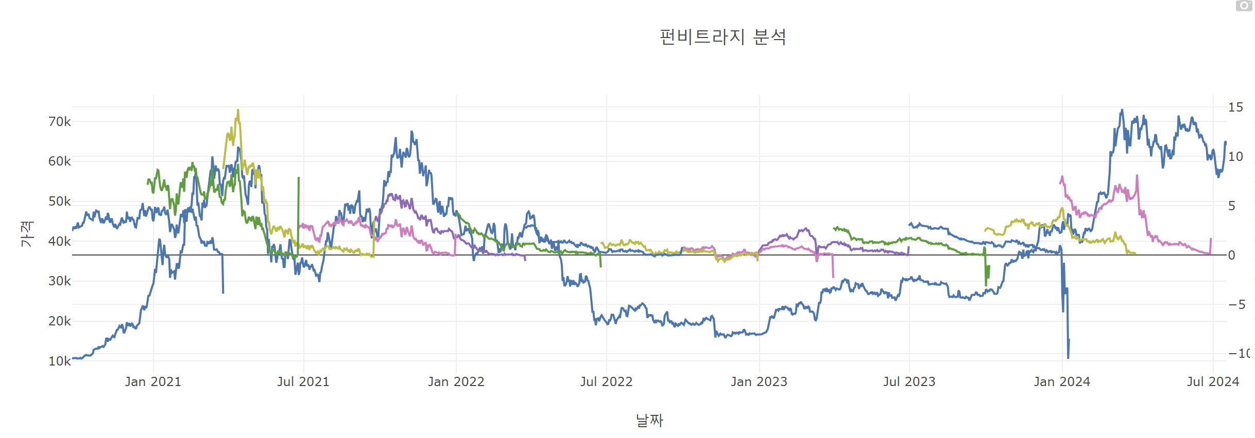
종류 | 펀딩비_총합 | 펀딩비_평균 | 괴리율_최대 | 괴리율_시그마 | 보수적_예상_수익률 | 보수적_실제_수익률(18배) | 시그마_예상_수익률 | 시그마_실제_수익률(18배)
BTCUSD_210326 | 20.610017 | 0.11262304372 | 5.2645986487 | 4.5540700942 | 15.345418351 | 276.21753032 | 16.055946906 | 289.0070443
BTCUSD_210625 | 24.314874 | 0.13286816393 | 9.4316868586 | 8.3742354066 | 14.883187141 | 267.89736854 | 15.940638593 | 286.93149468
BTCUSD_210924 | 9.555485 | 0.052215765027 | 14.805327252 | 11.018335441 | -5.2498422518 | -94.497160532 | -1.4628504408 | -26.331307934
BTCUSD_211231 | 7.137664 | 0.037566652632 | 3.9028802283 | 3.3170916387 | 3.2347837717 | 58.22610789 | 3.8205723613 | 68.770302503
BTCUSD_220325 | 6.319041 | 0.034530278689 | 6.2585453595 | 5.527735432 | 0.060495640472 | 1.0889215285 | 0.79130556802 | 14.243500224
BTCUSD_220624 | 2.207245 | 0.012541164773 | 4.1942026414 | 2.7337798133 | -1.9869576414 | -35.765237545 | -0.52653481333 | -9.4776266399
BTCUSD_220930 | 2.267426 | 0.011933821053 | 3.0323722286 | 1.6185327463 | -0.76494622858 | -13.769032114 | 0.64889325375 | 11.680078567
BTCUSD_221230 | 1.957874 | 0.0103046 | 1.5668347784 | 1.2161724359 | 0.39103922157 | 7.0387059882 | 0.74170156406 | 13.350628153
BTCUSD_230331 | 2.830992 | 0.015469901639 | 1.0432948611 | 0.85540422054 | 1.7876971389 | 32.178548501 | 1.9755877795 | 35.56058003
BTCUSD_230630 | 3.647796 | 0.019933311475 | 2.7577096148 | 2.0148746544 | 0.89008638517 | 16.021554933 | 1.6329213456 | 29.392584221
BTCUSD_230929 | 2.793098 | 0.014778296296 | 2.8281093163 | 2.2667278106 | -0.035011316307 | -0.63020369353 | 0.52637018941 | 9.4746634093
BTCUSD_231229 | 4.786241 | 0.024671345361 | 3.2254657401 | 2.8671220564 | 1.5607752599 | 28.093954678 | 1.9191189436 | 34.544140984
BTCUSD_240329 | 8.407588 | 0.045943103825 | 4.8146554506 | 3.5033646265 | 3.5929325494 | 64.672785889 | 4.9042233735 | 88.276020723
BTCUSD_240628 | 8.238886 | 0.045021234973 | 8.1633545734 | 6.5058429544 | 0.075531426558 | 1.359565678 | 1.7330430456 | 31.194774821

